Sheet1
Mã sản phẩm | Tên sản phẩm | Mô tả | Mã thương hiệu | Mã loại hàng | Mã dòng sp | Mã xuất xứ | Mã đơn vị tính | Ảnh | Hạn sử dụng | số lượng | Gía nhập | Đơn giá | Khối lượng | DVTKL | Ngày sx | Barcode | Trạng thái
SP01 | Sữa bột Vinamilk Colos Gold | Mô tả cho Sữa Vinamilk | Vinamik-1 | Cho trẻ em-1 | Sữa bột-1 | USA-7 | Hộp thiếc-6 |  | 2023-11-21 | 50 | 330000 | 440000 | 0.8 | Kg | 2023-11-19 | 8934673001137 | 1
SP02 | Sữa tươi Vinamlik không đường | Mô tả cho Sữa Vinamilk | Vinamik-1 | Mọi lứa tuổi-4 | Sữa không đường-3 | United States-2 | Hộp-1 |  | 2025-12-03 | 80 | 28000 | 35000 | 1 | L | 2023-01-15 | 8934673576390 | 1
SP03 | Sữa bột Vinamilk Yoko Gold | Mô tả cho Sữa Vinamilk | Vinamik-1 | Cho trẻ em-1 | Sữa bột-1 | China-3 | Hộp thiếc-6
SP04 | Sữa tuôi tiệt trùng Vinamilk 100% hương dâu | x | Vinamik-1 | Mọi lứa tuổi-4 | Sữa tươi-2 | Japan-5 | Hộp-1
SP05 | Sữa tươi tiệt trùng có đường Cô Gái Hà Lan | x | Ductch Lady-3 | Mọi lứa tuổi-4 | Sữa tươi-2 | Vietnam-1 | Hộp-1
SP06 | Sữa bột DUTCH LADY nguyên kem | x | Ductch Lady-3 | Mọi lứa tuổi-4 | Sữa bột-1 | USA-7 | Hộp-1
SP07 | Sữa tươi tiệt trùng Cô Gái Hà Lan vị Socola | x | Ductch Lady-3 | Mọi lứa tuổi-4 | Sữa tươi-2 | Vietnam-1 | Hộp-1
SP08 | Sữa bột Grow Plus hộp đỏ | x | Nutifood-7 | Cho trẻ em-1 | Sữa bột-1 | United States-2 | Hộp-4
SP09 | Sữa Enplus Gold 900g | x | Nutifood-7 | Cho người già-2 | Sữa bột-1 | USA-7 | Hộp thiếc-6
SP10 | Sữa Famna số 4 850g | x | Nutifood-7 | Cho trẻ em-1 | Sữa bột-1 | United States-2 | Hộp thiếc-6 | 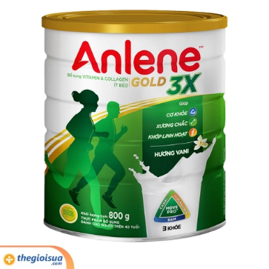 | 2023-11-21 | 20 | 2000 | 4000 | 1 | kg | 2023-11-19 | 6945626151 | 1

